130.06.02
Tasas referenciales a diciembre 2022 | ***Nota: El auditor selecciona la tasa de descuento tras la evaluación a la tasa de descuento utilizada por la Compañía. Una de las fuentes a considerarse es el BCE.
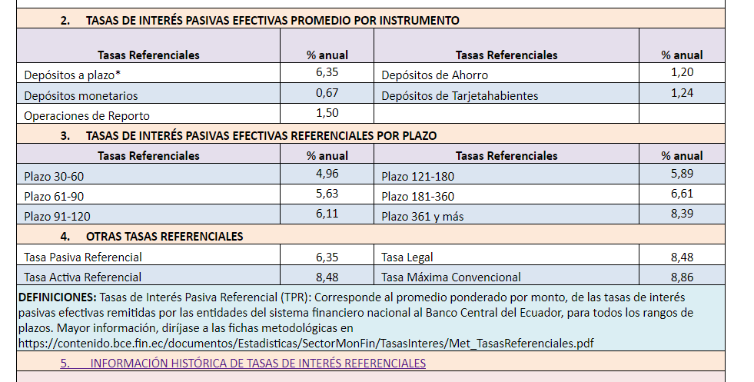

 |  | p/t 130.06.01

